13.1,,1
13. POUŽITÍ INTERNETU VE VZTAHU K VEŘEJNÉ SPRÁVĚ

Tabulka 13.1: Osoby v ČR vyhledávající informace na stránkách úřadů, 2023

 | Informace o sobě |  |  | Informace z veřejných databází |  |  | Ostatní informace (např. otevírací dobu)
 | v tis. | %1) | %2) | v tis. | %1) | %2) | v tis. | %1) | %2)
Celkem 16+ | 1,645.4 | 19.3 | 22.2 | 1,089.2 | 12.7 | 14.7 | 3,567.7 | 41.8 | 48.1 |  | 2017 | 2019 | 2022 | 2023
Pohlaví |  |  |  |  |  |  |  |  |  | Celkem 16+ | 34.1 | 36.6 | 42.23 | 46.87
Muži 16+ | 927.9 | 22.6 | 25.6 | 584.9 | 14.2 | 16.1 | 1,686.3 | 41.1 | 46.5
Ženy 16+ | 717.5 | 16.2 | 18.9 | 504.3 | 11.4 | 13.3 | 1,881.4 | 42.4 | 49.6 | Muži 16+ | 35.5 | 36.4 | 43.54 | 47.6079
Věková skupina |  |  |  |  |  |  |  |  |  | Ženy 16+ | 33.2 | 36.9 | 40.97 | 46.1872
16–24 let | 66.2 | 7.0 | 7.0 | 68.0 | 7.2 | 7.2 | 329.1 | 35.0 | 35.0
25–34 let | 298.9 | 24.5 | 24.9 | 185.0 | 15.2 | 15.4 | 681.9 | 55.9 | 56.8 | 16–24 let | 26.9 | 26.2 | 28.43 | 36.9398
35–44 let | 387.5 | 26.8 | 27.0 | 295.0 | 20.4 | 20.5 | 844.6 | 58.4 | 58.8 | 25–34 let | 47.2 | 50.8 | 54.86 | 62.4936
45–54 let | 409.3 | 26.2 | 26.6 | 283.3 | 18.1 | 18.4 | 763.2 | 48.9 | 49.7 | 35–44 let | 50 | 51.2 | 55.12 | 63.1696
55–64 let | 291.4 | 23.8 | 25.9 | 189.2 | 15.4 | 16.8 | 552.5 | 45.1 | 49.2 | 45–54 let | 42.6 | 46.1 | 55.05 | 56.8298
65–74let | 143.2 | 11.4 | 16.7 | 55.1 | 4.4 | 6.4 | 292.2 | 23.3 | 34.1 | 55–64 let | 30.8 | 34.1 | 45.88 | 52.6013
75+ | 48.9 | 5.5 | 15.0 | 13.7 | 1.5 | 4.2 | 104.2 | 11.6 | 31.9 | 65–74 let | 15 | 19.7 | 24.9 | 26.5557
Vzdělání (25–64 let) |  |  |  |  |  |  |  |  |  | 75+ | 4.9 | 5.4 | 11.56 | 13.0157
Základní | 22.1 | 7.2 | 8.9 | 13.3 | 4.3 | 5.4 | 76.4 | 24.9 | 30.7
Střední bez maturity | 242.5 | 14.6 | 15.2 | 120.8 | 7.3 | 7.6 | 716.9 | 43.1 | 45.0 | ZŠ | 11.07 | 18.4 | 26.11 | 27.1808
Střední s maturitou + VOŠ | 616.2 | 28.7 | 29.1 | 426.5 | 19.9 | 20.1 | 1,189.2 | 55.4 | 56.1 | SŠ bez maturity | 30.69 | 29.2 | 37.45 | 47.8259
Vysokoškolské | 506.3 | 37.9 | 37.9 | 391.9 | 29.3 | 29.3 | 859.7 | 64.4 | 64.4 | SŠ s maturitou + VOŠ | 48.79 | 54.1 | 59.22 | 63.9977
Ekonomická aktivita (16+) |  |  |  |  |  |  |  |  |  | VŠ | 64.47 | 66.2 | 69.59 | 71.4912
Zaměstnaní | 1,336.9 | 27.2 | 27.6 | 946.5 | 19.2 | 19.5 | 2,610.0 | 53.0 | 53.8
Ženy v domácnosti | 55.9 | 16.1 | 16.2 | 31.7 | 9.1 | 9.2 | 189.0 | 54.4 | 54.9
Studenti | 47.1 | 6.3 | 6.3 | 41.4 | 5.6 | 5.6 | 255.2 | 34.3 | 34.3
Starobní důchodci | 180.9 | 8.1 | 14.7 | 54.7 | 2.5 | 4.4 | 417.3 | 18.8 | 33.9
Invalidní důchodci | 13.7 | 8.2 | 10.4 | 5.2 | 3.2 | 4.0 | 47.4 | 28.5 | 36.1

Graf 13.1: Osoby v ČR vyhledávající informace* na stránkách úřadů
 | 2017 | 2023
Celkem 16+ | 34.1 | 46.87
Muži 16+ | 35.5 | 47.6079
Ženy 16+ | 33.2 | 46.1872
16–24 let | 26.9 | 36.9398
25–34 let | 47.2 | 62.4936
35–44 let | 50 | 63.1696
45–54 let | 42.6 | 56.8298
55–64 let | 30.8 | 52.6013
65–74 let | 15 | 26.5557
75+ | 4.9 | 13.0157
ZŠ | 11.07 | 27.1808
SŠ bez maturity | 30.69 | 47.8259
SŠ s maturitou + VOŠ | 48.79 | 63.9977
VŠ | 64.47 | 71.4912

1) Podíl z celkového počtu osob v dané socio-demografické skupině
2) Podíl z celkového počtu osob v dané socio-demografické skupině, které použily internet v posledních 12 měsících
* Zahrnuty jsou všechny informace popsané v tabulce 13.1
Zdroj: Český statistický úřad, 2023

13.2,,2
13. POUŽITÍ INTERNETU VE VZTAHU K VEŘEJNÉ SPRÁVĚ

Tabulka 13.2: Osoby v ČR vyhledávající informace na stránkách škol, knihoven, zdravotnických zařízení a pojišťoven, 2023

 | Informace o sobě |  |  | Informace z veřejných databází |  |  | Ostatní informace (např. otevírací dobu)
 | v tis. | %1) | %2) | v tis. | %1) | %2) | v tis. | %1) | %2)
Celkem 16+ | 1,345.6 | 15.8 | 18.1 | 1,019.9 | 11.9 | 13.7 | 3,142.4 | 36.8 | 42.4
Pohlaví
Muži 16+ | 508.4 | 12.4 | 14.0 | 342.3 | 8.3 | 9.4 | 1,315.1 | 32.0 | 36.3
Ženy 16+ | 837.2 | 18.9 | 22.1 | 677.6 | 15.3 | 17.9 | 1,827.3 | 41.2 | 48.2 |  | 2017 | 2022 | 2023
Věková skupina |  |  |  |  |  |  |  |  |  | Celkem 16+ | 27.57 | 37.31 | 41.2662
16–24 let | 208.7 | 22.2 | 22.2 | 328.8 | 34.9 | 35.0 | 448.5 | 47.6 | 47.7
25–34 let | 226.8 | 18.6 | 18.9 | 191.3 | 15.7 | 15.9 | 593.3 | 48.6 | 49.4 | Muži 16+ | 26.01 | 34.77 | 35.905
35–44 let | 333.7 | 23.1 | 23.2 | 214.0 | 14.8 | 14.9 | 657.1 | 45.5 | 45.7 | Ženy 16+ | 29.06 | 39.74 | 46.2278
45–54 let | 294.9 | 18.9 | 19.2 | 138.7 | 8.9 | 9.0 | 675.9 | 43.3 | 44.0
55–64 let | 152.9 | 12.5 | 13.6 | 78.8 | 6.4 | 7.0 | 410.5 | 33.5 | 36.6 | 16–24 let | 43.18 | 48.7 | 55.5698
65–74let | 84.9 | 6.8 | 9.9 | 47.4 | 3.8 | 5.5 | 261.5 | 20.9 | 30.5 | 25–34 let | 37.23 | 47.45 | 53.6045
75+ | 43.6 | 4.9 | 13.4 | 21.0 | 2.3 | 6.4 | 95.6 | 10.7 | 29.3 | 35–44 let | 37.21 | 46.85 | 51.3707
Vzdělání (25–64 let) |  |  |  |  |  |  |  |  |  | 45–54 let | 29.09 | 40.54 | 47.2227
Základní | 6.8 | 2.2 | 2.7 | 0.7 | 0.2 | 0.3 | 57.9 | 18.9 | 23.3 | 55–64 let | 20.83 | 35.88 | 37.8631
Střední bez maturity | 126.3 | 7.6 | 7.9 | 34.3 | 2.1 | 2.2 | 519.8 | 31.2 | 32.6 | 65–74 let | 11.46 | 23.25 | 23.4249
Střední s maturitou + VOŠ | 475.1 | 22.1 | 22.4 | 221.0 | 10.3 | 10.4 | 1,008.2 | 47.0 | 47.6 | 75+ | 3.7 | 11.12 | 12.4111
Vysokoškolské | 400.1 | 30.0 | 30.0 | 366.7 | 27.5 | 27.5 | 751.0 | 56.2 | 56.2
Ekonomická aktivita (16+) |  |  |  |  |  |  |  |  |  | ZŠ | 10.04 | 20.2 | 20.4608
Zaměstnaní | 939.8 | 19.1 | 19.4 | 575.4 | 11.7 | 11.9 | 2,118.2 | 43.0 | 43.7 | SŠ bez maturity | 20.52 | 27.67 | 33.7482
Ženy v domácnosti | 71.8 | 20.7 | 20.9 | 50.2 | 14.4 | 14.6 | 185.6 | 53.4 | 53.9 | SŠ s maturitou + VOŠ | 35.66 | 47.42 | 52.9231
Studenti | 167.8 | 22.6 | 22.6 | 312.9 | 42.1 | 42.1 | 385.5 | 51.9 | 51.9 | VŠ | 49.5 | 60.24 | 62.7255
Starobní důchodci | 131.5 | 5.9 | 10.7 | 69.8 | 3.1 | 5.7 | 383.9 | 17.3 | 31.2
Invalidní důchodci | 17.1 | 10.3 | 13.0 | 7.1 | 4.3 | 5.4 | 33.4 | 20.1 | 25.4

Graf 13.2: Osoby v ČR vyhledávající informace* na stránkách škol, knihoven, zdravotnických zařízení a pojišťoven
 | 2017 | 2023
Celkem 16+ | 27.57 | 41.2662
Muži 16+ | 26.01 | 35.905
Ženy 16+ | 29.06 | 46.2278
16–24 let | 43.18 | 55.5698
25–34 let | 37.23 | 53.6045
35–44 let | 37.21 | 51.3707
45–54 let | 29.09 | 47.2227
55–64 let | 20.83 | 37.8631
65–74 let | 11.46 | 23.4249
75+ | 3.7 | 12.4111
ZŠ | 10.04 | 20.4608
SŠ bez maturity | 20.52 | 33.7482
SŠ s maturitou + VOŠ | 35.66 | 52.9231
VŠ | 49.5 | 62.7255

1) Podíl z celkového počtu osob v dané socio-demografické skupině
2) Podíl z celkového počtu osob v dané socio-demografické skupině, které použily internet v posledních 12 měsících
* Zahrnuty jsou všechny informace popsané v tabulce 13.2
Zdroj: Český statistický úřad, 2023

13.3,,3
13. POUŽITÍ INTERNETU VE VZTAHU K VEŘEJNÉ SPRÁVĚ

Tabulka 13.3: Osoby v EU, které si vyhledávaly informace na stránkách veřejné správy*, 2022
 |  |  |  |  |  |  |  | %1)
 | Celkem |  | Informace o sobě |  | Informace z veřejných databází |  | Jiné informace
 | %1) | %2) | %1) | %2) | %1) | %2) | %1) | %2) |  | Celkem (16–74 let) | 25–34 let | 55–64 let
EU27 průměr | 50.7 | 55.6 | 36.1 | 39.6 | 16.5 | 18.1 | 38.6 | 42.4 | Dánsko | 91.5095 | 92.9306 | 91.0401
Belgie | 70.5 | 74.6 | 59.1 | 62.5 | 21.5 | 22.8 | 46.9 | 49.6 | Finsko | 91.1325 | 94.6235 | 92.0695
Bulharsko | 19.4 | 23.4 | 14.5 | 17.4 | 5.6 | 6.7 | 9.7 | 11.6 | Nizozemsko | 82.1474 | 85.8551 | 84.4754
Česko | 56.0 | 61.1 | 30.6 | 33.4 | 21.9 | 23.9 | 49.3 | 53.8 | Švédsko | 80.872 | 88.8886 | 81.3645
Dánsko | 91.5 | 93.3 | 88.3 | 90.0 | 49.7 | 50.7 | 72.5 | 73.9 | Estonsko | 78.3903 | 92.5763 | 67.721
Estonsko | 78.4 | 84.9 | 72.6 | 78.6 | 46.4 | 50.3 | 53.7 | 58.2 | Lucembursko | 78.187 | 86.9441 | 69.78
Finsko | 91.1 | 93.3 | 82.9 | 84.9 | 53.5 | 54.7 | 76.8 | 78.6 | Belgie | 70.5092 | 77.5901 | 69.9849
Francie | 65.4 | 71.1 | 48.9 | 53.2 | 15.9 | 17.3 | 48.4 | 52.7 | Maďarsko | 70.3359 | 83.5416 | 60.9288
Chorvatsko | 52.0 | 62.7 | 45.3 | 54.6 | 0.6 | 0.8 | 42.9 | 51.8 | Irsko | 69.6063 | 71.7185 | 60.8146
Irsko | 69.6 | 72.8 | 14.6 | 15.2 | 2.9 | 3.0 | 57.9 | 60.6 | Malta | 67.2088 | 84.4266 | 49.2315
Itálie | 39.3 | 45.6 | 27.0 | 31.4 | 13.3 | 15.5 | 31.0 | 36.0 | Francie | 65.3674 | 75.336 | 63.8215
Kypr | 58.4 | 64.3 | 50.7 | 55.8 | 15.3 | 16.8 | 41.2 | 45.3 | Litva | 63.7723 | 90.8549 | 47.1098
Litva | 63.8 | 72.1 | 61.0 | 69.0 | 23.1 | 26.1 | 32.2 | 36.4 | Slovinsko | 62.8138 | 76.2556 | 58.2738
Lotyšsko | 60.8 | 65.9 | 48.8 | 53.0 | 18.4 | 19.9 | 41.7 | 45.2 | Lotyšsko | 60.7757 | 77.3803 | 50.8286
Lucembursko | 78.2 | 79.5 | 62.8 | 63.8 | 23.1 | 23.5 | 53.3 | 54.2 | Rakousko | 59.5445 | 65.784 | 53.952
Maďarsko | 70.3 | 78.4 | 68.2 | 76.1 | 15.1 | 16.8 | 39.3 | 43.8 | Portugalsko | 59.438 | 78.3119 | 46.7868
Malta | 67.2 | 73.0 | 42.6 | 46.2 | 25.5 | 27.7 | 53.5 | 58.0 | Řecko | 59.2593 | 74.2694 | 44.3773
Německo | 32.6 | 35.1 | 14.6 | 15.7 | 11.1 | 11.9 | 26.9 | 28.9 | Kypr | 58.4266 | 72.5972 | 50.1787
Nizozemsko | 82.1 | 86.0 | 67.8 | 71.0 | 32.0 | 33.5 | 69.7 | 73.0 | Slovensko | 57.3097 | 67.1632 | 49.8154
Polsko | 39.3 | 44.5 | 25.4 | 28.8 | 8.1 | 9.2 | 29.3 | 33.1 | Španělsko | 56.2519 | 72.4075 | 54.4581
Portugalsko | 59.4 | 69.9 | 53.0 | 62.3 | 20.3 | 23.9 | 39.8 | 46.9 | Česko | 56.0118 | 65.8356 | 53.0443
Rakousko | 59.5 | 63.2 | 49.5 | 52.6 | 10.4 | 11.0 | 38.2 | 40.6 | Chorvatsko | 51.9706 | 67.9825 | 39.8388
Rumunsko | 14.0 | 15.8 | 6.4 | 7.2 | 2.7 | 3.1 | 10.3 | 11.6 | EU27 | 50.6762 | 59.3914 | 47.0307
Řecko | 59.3 | 70.5 | 38.2 | 45.5 | 39.3 | 46.7 | 50.4 | 60.0 | Polsko | 39.3422 | 51.2902 | 28.8144
Slovensko | 57.3 | 63.5 | 17.2 | 19.0 | 22.7 | 25.1 | 50.2 | 55.6 | Itálie | 39.3016 | 41.4189 | 41.119
Slovinsko | 62.8 | 69.9 | 46.4 | 51.6 | 21.8 | 24.2 | 42.5 | 47.3 | Německo | 32.6163 | 39.3186 | 30.104
Španělsko | 56.3 | 59.3 | 44.8 | 47.2 | 21.0 | 22.1 | 41.2 | 43.4 | Bulharsko | 19.4274 | 25.2845 | 16.1295
Švédsko | 80.9 | 83.2 | 64.3 | 66.1 | 33.4 | 34.4 | 67.3 | 69.3 | Rumunsko | 14.0009 | 18.1814 | 9.709

Graf 13.3: Osoby v EU, které si vyhledávaly informace na stránkách veřejné správy*, 2022

1) Podíl z celkového počtu osob ve věku 16–74 let v daném státě
* Zahrnuje vyhledávání informací na webu úřadů a jiných institucí veřejné správy (např. vzdělávacích institucí či zdravotnických zařízení)
Zdroj: Eurostat, 2023

13.4,,4
13. POUŽITÍ INTERNETU VE VZTAHU K VEŘEJNÉ SPRÁVĚ

Tabulka 13.4: Osoby v ČR objednávající se online na vybrané instituce veřejné správy, 2023

 | Objednání na úřad |  |  | Objednání k lékaři |  |  | Objednání do školy (např. na konzultace)
 | v tis. | %1) | %2) | v tis. | %1) | %2) | v tis. | %1) | %2)
Celkem 16+ | 1,341.8 | 15.7 | 18.1 | 1,719.7 | 20.1 | 23.2 | 556.6 | 6.5 | 7.5 |  | Udělaly si rezervaci online | Chodí do knihovny, ale neudělaly si rezervaci online
Pohlaví |  |  |  |  |  |  |  |  |  | Celkem 16+ | 8.75603 | 12.4427
Muži 16+ | 652.2 | 15.9 | 18.0 | 658.3 | 16.0 | 18.2 | 183.0 | 4.5 | 5.0
Ženy 16+ | 689.6 | 15.5 | 18.2 | 1,061.5 | 23.9 | 28.0 | 373.6 | 8.4 | 9.8 | Muži 16+ | 5.37905 | 8.47538
Věková skupina |  |  |  |  |  |  |  |  |  | Ženy 16+ | 11.8812 | 16.1143
16–24 let | 99.9 | 10.6 | 10.6 | 133.4 | 14.2 | 14.2 | 297.8 | 31.6 | 31.7
25–34 let | 288.2 | 23.6 | 24.0 | 324.9 | 26.6 | 27.1 | 89.7 | 7.4 | 7.5 | 16–24 let | 29.3957 | 23.5005
35–44 let | 327.0 | 22.6 | 22.8 | 391.9 | 27.1 | 27.3 | 111.5 | 7.7 | 7.8 | 25–34 let | 8.87098 | 11.4615
45–54 let | 335.6 | 21.5 | 21.8 | 394.8 | 25.3 | 25.7 | 50.7 | 3.2 | 3.3 | 35–44 let | 10.0885 | 12.5591
55–64 let | 217.3 | 17.7 | 19.4 | 273.6 | 22.3 | 24.4 | 5.2 | 0.4 | 0.5 | 45–54 let | 7.35316 | 12.0868
65–74let | 60.1 | 4.8 | 7.0 | 146.2 | 11.7 | 17.1 | 1.6 | 0.1 | 0.2 | 55–64 let | 3.84881 | 12.3124
75+ | 13.7 | 1.5 | 4.2 | 54.9 | 6.1 | 16.8 | - | - | - | 65–74 let | 3.02734 | 10.2878
Vzdělání (25–64 let) |  |  |  |  |  |  |  |  |  | 75+ | 1.94134 | 5.79247
Základní | 25.7 | 8.4 | 10.4 | 32.8 | 10.7 | 13.2 | 1.4 | 0.5 | 0.6
Střední bez maturity | 229.6 | 13.8 | 14.4 | 287.3 | 17.3 | 18.0 | 28.0 | 1.7 | 1.8 | ZŠ | 0 | 4.64165
Střední s maturitou + VOŠ | 554.3 | 25.8 | 26.1 | 601.4 | 28.0 | 28.4 | 92.1 | 4.3 | 4.3 | SŠ bez maturity | 1.21644 | 8.17238
Vysokoškolské | 358.4 | 26.8 | 26.8 | 463.7 | 34.7 | 34.7 | 135.7 | 10.2 | 10.2 | SŠ s maturitou + VOŠ | 6.63632 | 13.2687
Ekonomická aktivita (16+) |  |  |  |  |  |  |  |  |  | VŠ | 18.9694 | 16.9196
Zaměstnaní | 1,079.7 | 21.9 | 22.3 | 1,216.8 | 24.7 | 25.1 | 200.4 | 4.1 | 4.1
Ženy v domácnosti | 76.3 | 21.9 | 22.2 | 131.5 | 37.8 | 38.2 | 22.9 | 6.6 | 6.6 | Zaměstnaní | 7.91323 | 12.0097
Studenti | 66.6 | 9.0 | 9.0 | 103.4 | 13.9 | 13.9 | 322.0 | 43.3 | 43.3 | Ženy v domácnosti | 8.61629 | 12.7643
Starobní důchodci | 77.2 | 3.5 | 6.3 | 218.4 | 9.8 | 17.8 | 1.1 | 0.1 | 0.1 | Studenti | 34.6021 | 28.6312
Invalidní důchodci | 20.5 | 12.3 | 15.6 | 33.4 | 20.1 | 25.4 | 1.7 | 1.0 | 1.3 | Starobní důchodci | 2.51599 | 8.5943
 |  |  |  |  |  |  |  |  |  | Invalidní důchodci | 5.37194 | 8.80385
Graf 13.4: Osoby v ČR, které si udělaly rezervaci knihy v knihovně online, 2023
 | Udělaly si rezervaci online | Chodí do knihovny, ale neudělaly si rezervaci online
Celkem 16+ | 8.75603 | 12.4427
Muži 16+ | 5.37905 | 8.47538
Ženy 16+ | 11.8812 | 16.1143
16–24 let | 29.3957 | 23.5005
25–34 let | 8.87098 | 11.4615
35–44 let | 10.0885 | 12.5591
45–54 let | 7.35316 | 12.0868
55–64 let | 3.84881 | 12.3124
65–74 let | 3.02734 | 10.2878
75+ | 1.94134 | 5.79247
ZŠ | 0 | 4.64165
SŠ bez maturity | 1.21644 | 8.17238
SŠ s maturitou + VOŠ | 6.63632 | 13.2687
VŠ | 18.9694 | 16.9196
Zaměstnaní | 7.91323 | 12.0097
Ženy v domácnosti | 8.61629 | 12.7643
Studenti | 34.6021 | 28.6312
Starobní důchodci | 2.51599 | 8.5943
Invalidní důchodci | 5.37194 | 8.80385

1) Podíl z celkového počtu osob v dané socio-demografické skupině
2) Podíl z celkového počtu osob v dané socio-demografické skupině, které použily internet v posledních 12 měsících
Zdroj: Český statistický úřad, 2023

13_1,,5
13. POUŽITÍ INTERNETU VE VZTAHU K VEŘEJNÉ SPRÁVĚ

Kartogram 13.1: Osoby v EU, které si udělaly rezervaci u veřejných institucí online*, 2022
 | %1)
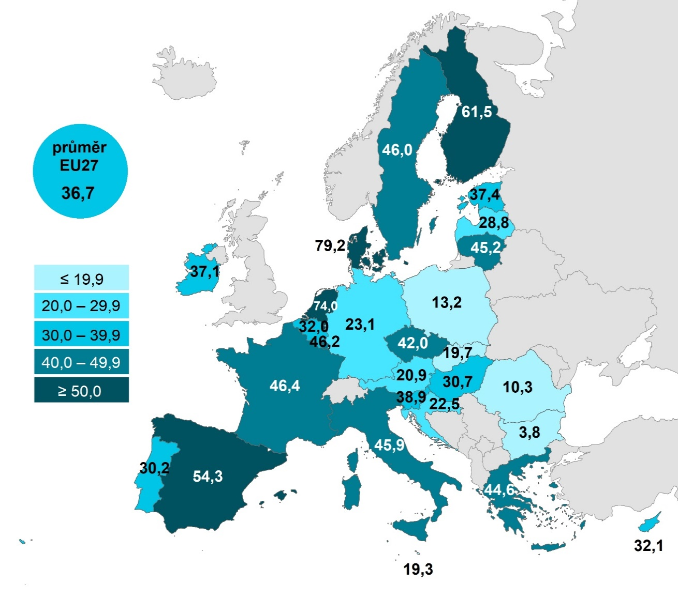

 |  |  | Celkem (16–74 let) | 16–24 let | 65–74 let
 |  | Dánsko | 79.1807 | 77.3331 | 71.5169
 |  | Nizozemsko | 74.0091 | 75.9126 | 58.8035
 |  | Finsko | 61.5156 | 63.8371 | 44.3277
 |  | Španělsko | 54.333 | 49.1075 | 30.8144
 |  | Francie | 46.4382 | 45.2226 | 29.2233
 |  | Lucembursko | 46.2356 | 46.2965 | 27.2166
 |  | Švédsko | 46.0237 | 54.0806 | 29.4111
 |  | Itálie | 45.8684 | 45.1527 | 27.1852
 |  | Litva | 45.1562 | 51.8049 | 14.4078
 |  | Řecko | 44.6091 | 49.4616 | 14.2456
 |  | Česko | 41.9768 | 54.7881 | 23.1644
 |  | Slovinsko | 38.9152 | 35.7176 | 21.4335
 |  | Estonsko | 37.4343 | 42.9645 | 15.7544
 |  | Irsko | 37.06 |  | 28.0986
 |  | EU27 | 36.741 | 37.8195 | 22.4984
 |  | Kypr | 32.0712 | 25.763 | 11.6772
 |  | Belgie | 32.0418 | 38.8755 | 14.4667
 |  | Maďarsko | 30.6694 | 25.1087 | 17.2765
 |  | Portugalsko | 30.2388 | 32.9217 | 14.3128
 |  | Lotyšsko | 28.832 | 32.2978 | 10.8783
 |  | Německo | 23.0753 | 22.9342 | 17.5637
 |  | Chorvatsko | 22.4884 | 15.7614 | 11.9567
 |  | Rakousko | 20.8765 | 20.8362 | 12.5183
 |  | Slovensko | 19.6777 | 26.4918 | 10.3477
 |  | Malta | 19.34 | 28.5012 | 7.2654
 |  | Polsko | 13.2396 | 14.9386 | 4.6172
 |  | Rumunsko | 10.3477 | 9.7191 | 4.5226
 |  | Bulharsko | 3.7721 | 2.8452 | 0.337
Graf 13.5: Osoby v zemích EU, které si udělaly rezervaci u veřejných institucí online*, 2022
 | Celkem (16–74 let) | 16–24 let | 65–74 let
Dánsko | 79.1807 | 77.3331 | 71.5169
Nizozemsko | 74.0091 | 75.9126 | 58.8035
Finsko | 61.5156 | 63.8371 | 44.3277
Španělsko | 54.333 | 49.1075 | 30.8144
Francie | 46.4382 | 45.2226 | 29.2233
Lucembursko | 46.2356 | 46.2965 | 27.2166
Švédsko | 46.0237 | 54.0806 | 29.4111
Itálie | 45.8684 | 45.1527 | 27.1852
Litva | 45.1562 | 51.8049 | 14.4078
Řecko | 44.6091 | 49.4616 | 14.2456
Česko | 41.9768 | 54.7881 | 23.1644
Slovinsko | 38.9152 | 35.7176 | 21.4335
Estonsko | 37.4343 | 42.9645 | 15.7544
Irsko | 37.06 |  | 28.0986
EU27 | 36.741 | 37.8195 | 22.4984
Kypr | 32.0712 | 25.763 | 11.6772
Belgie | 32.0418 | 38.8755 | 14.4667
Maďarsko | 30.6694 | 25.1087 | 17.2765
Portugalsko | 30.2388 | 32.9217 | 14.3128
Lotyšsko | 28.832 | 32.2978 | 10.8783
Německo | 23.0753 | 22.9342 | 17.5637
Chorvatsko | 22.4884 | 15.7614 | 11.9567
Rakousko | 20.8765 | 20.8362 | 12.5183
Slovensko | 19.6777 | 26.4918 | 10.3477
Malta | 19.34 | 28.5012 | 7.2654
Polsko | 13.2396 | 14.9386 | 4.6172
Rumunsko | 10.3477 | 9.7191 | 4.5226
Bulharsko | 3.7721 | 2.8452 | 0.337

1) Podíl z celkového počtu osob ve věku 16–74 let v daném státě
* Zahrnuje online objednání (např. k lékaři, na úřad) a online rezervaci knih v knihovně
Zdroj: Eurostat, 2023

13_2,,6
13. POUŽITÍ INTERNETU VE VZTAHU K VEŘEJNÉ SPRÁVĚ

Kartogram 13.2: Osoby v zemích EU, které si stáhly formulář k vyplnění ze stránek veřejných institucí*, 2022
 | %1)
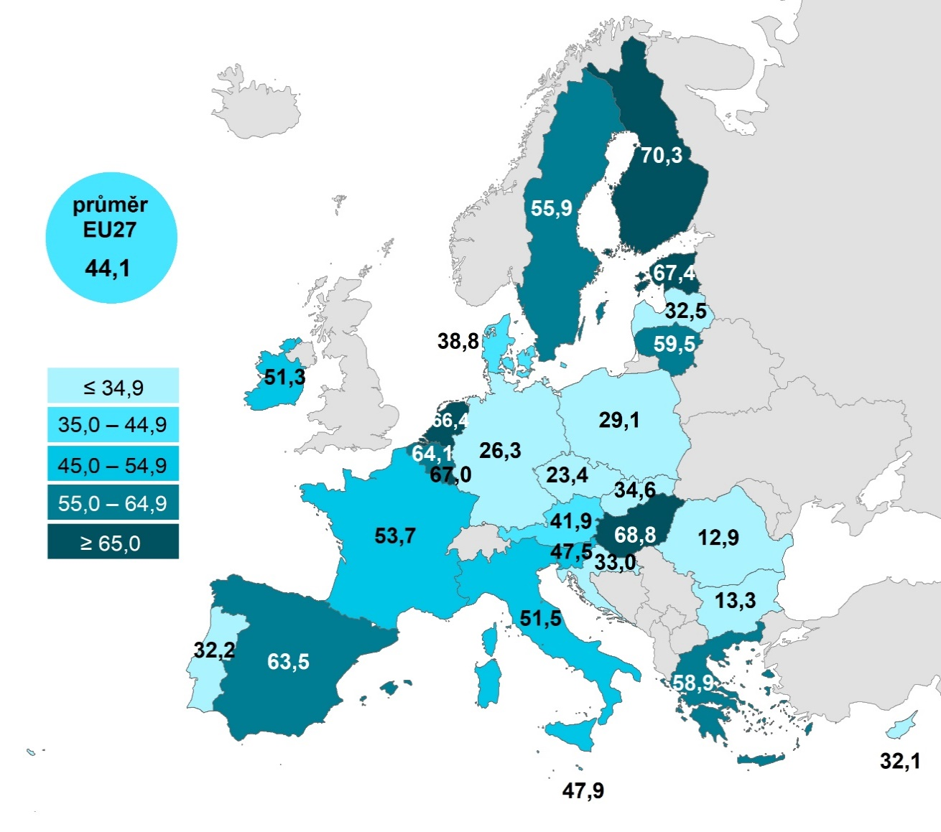

 |  |  | Celkem (16–74 let) | 35–44 let | 65–74 let
 |  | Finsko | 70.3276 | 81.09 | 48.0225
 |  | Maďarsko | 68.8001 | 80.1962 | 33.535
 |  | Estonsko | 67.4156 | 82.3819 | 32.8381
 |  | Lucembursko | 67.0089 | 76.5514 | 46.802
 |  | Nizozemsko | 66.4489 | 70.4504 | 58.3915
 |  | Belgie | 64.134 | 70.6046 | 46.7426
 |  | Španělsko | 63.549 | 74.5917 | 36.4737
 |  | Litva | 59.5057 | 78.4684 | 20.2649
 |  | Řecko | 58.9472 | 73.3959 | 18.3839
 |  | Švédsko | 55.9463 | 67.0185 | 43.6393
 |  | Francie | 53.6602 | 62.3846 | 36.2607
 |  | Itálie | 51.5164 | 60.6485 | 29.7676
 |  | Irsko | 51.278 | 58.9707 | 38.6668
 |  | Malta | 47.9046 | 59.738 | 18.1219
 |  | Slovinsko | 47.5343 | 59.7819 | 20.5861
 |  | EU27 | 44.0717 | 52.8911 | 26.5435
 |  | Rakousko | 41.9324 | 50.2044 | 24.1573
 |  | Dánsko | 38.8048 | 42.4945 | 44.869
 |  | Slovensko | 34.5661 | 40.1959 | 18.8406
 |  | Chorvatsko | 33.027 | 53.0975 | 7.2923
 |  | Lotyšsko | 32.463 | 43.1535 | 13.131
 |  | Portugalsko | 32.194 | 45.1868 | 12.9112
 |  | Kypr | 32.1044 | 40.4444 | 9.5655
 |  | Polsko | 29.0586 | 43.7002 | 9.4429
 |  | Německo | 26.3373 | 30.4068 | 19.6494
 |  | Česko | 23.422 | 30.489 | 6.0126
Graf 13.6: Osoby v zemích EU, které si stáhly formulář k vyplnění z webu veřejných institucí*, 2022 |  | Bulharsko | 13.2924 | 16.3373 | 3.6403
 |  | Rumunsko | 12.8663 | 19.9923 | 3.8431

1) Podíl z celkového počtu osob ve věku 16–74 let v daném státě
* Zahrnuje stahování formulářů z webu úřadů a jiných institucí veřejné správy (např. vzdělávacích institucí či zdravotnických zařízení)
Zdroj: Eurostat, 2023

